画面レイアウト
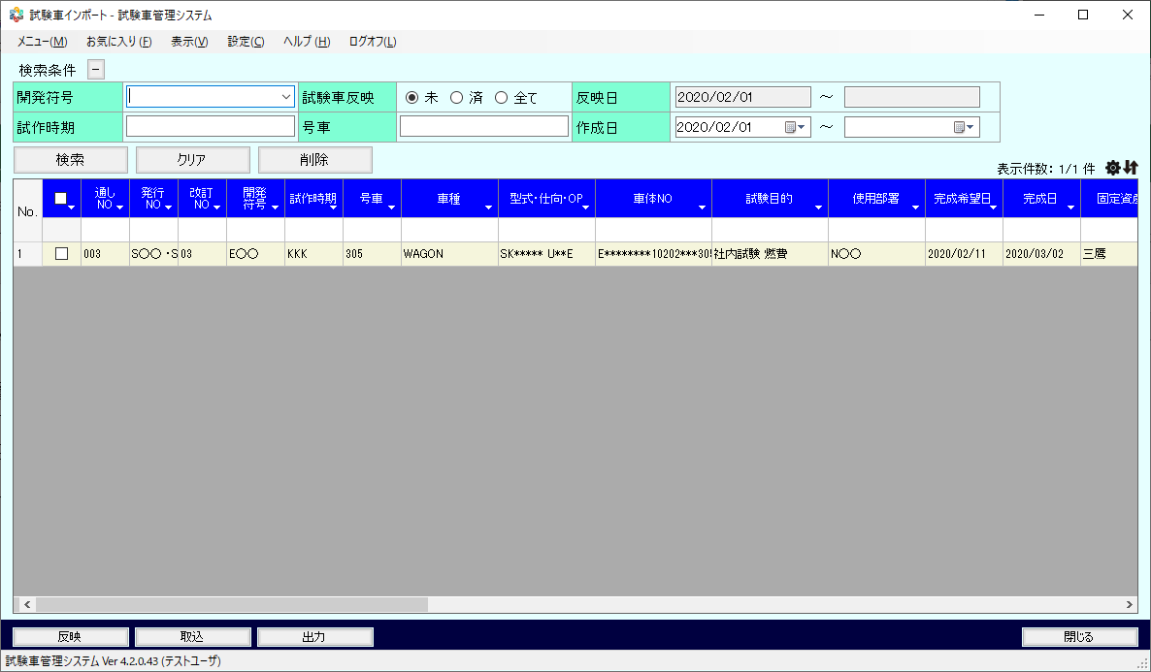
概要
試作車情報を一覧表示する。また、試作車の取込や出力、試験車情報への反映を行う。

画面レイアウト

 | TCS01010 | 試験車インポート

素材
■画面素材

１．表示項目

 | 項目名 | テキスト

項目名
テキスト

２．テキストフィールド

項目名
テキスト

３．セレクトボックス

 | 項目名 | 選択肢 |  |  |  |  |  | ▼

項目名
選択肢
 |  |  |  |  |  |  |  | ▼

４．ラジオボタン

 | 項目名 | ○ | 要素名 | ● | 要素名 | ○ | 要素名

項目名
○要素名 ●要素名 ○要素名

５．チェックボックス

 | 項目名 | □ | 要素名 | ■ | 要素名 | ■ | 要素名

項目名
□要素名 ■要素名 ■要素名

５．テキストエリア

項目名
テキスト
 |  |  |  |  |  |  |  | ▲

 |  |  |  |  |  |  |  | ▼

６．ボタン

ボタン名

